关系图
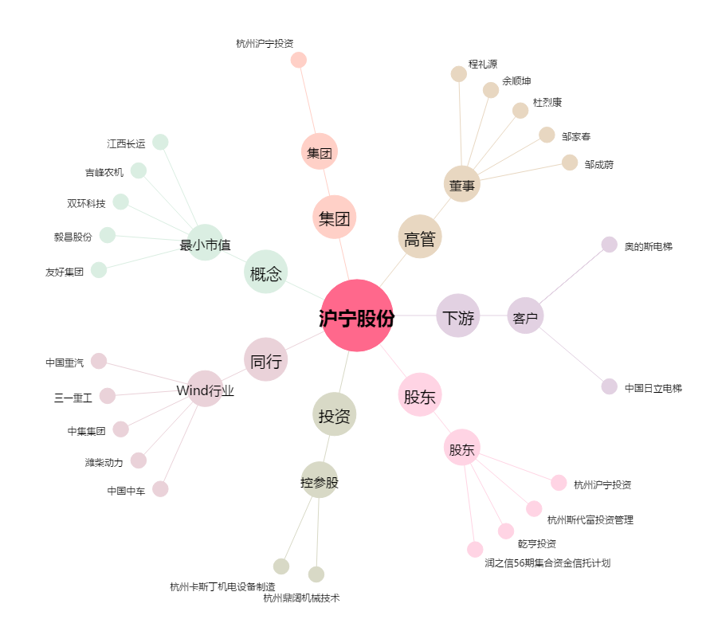
沪宁股份[300669.SZ] - 关系概览图

